Gráfico
DRILL DOWN JARAMILLO MORA

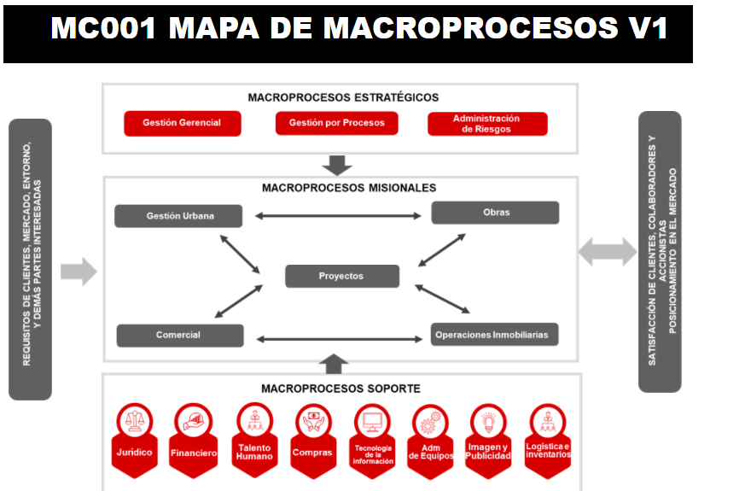
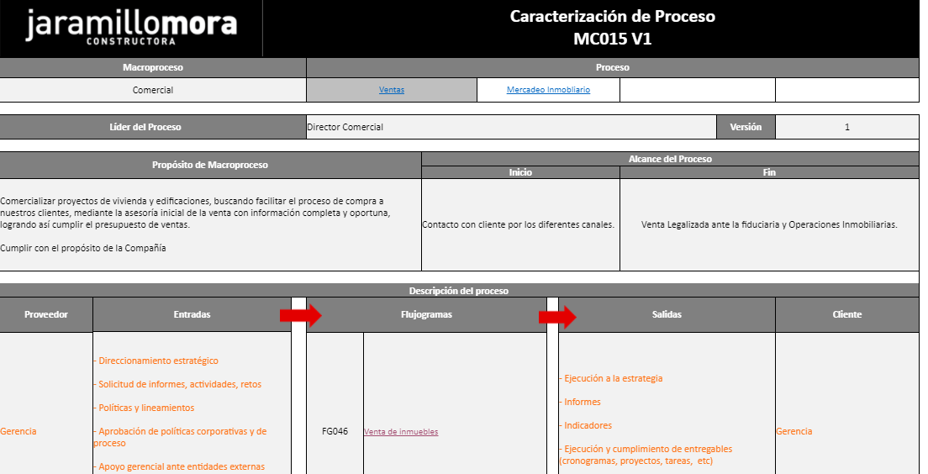

 |  |  |  | Conexión con los formatos, plantillas o instructivos que se deben utilizar durante el proceso
 | Flujograma

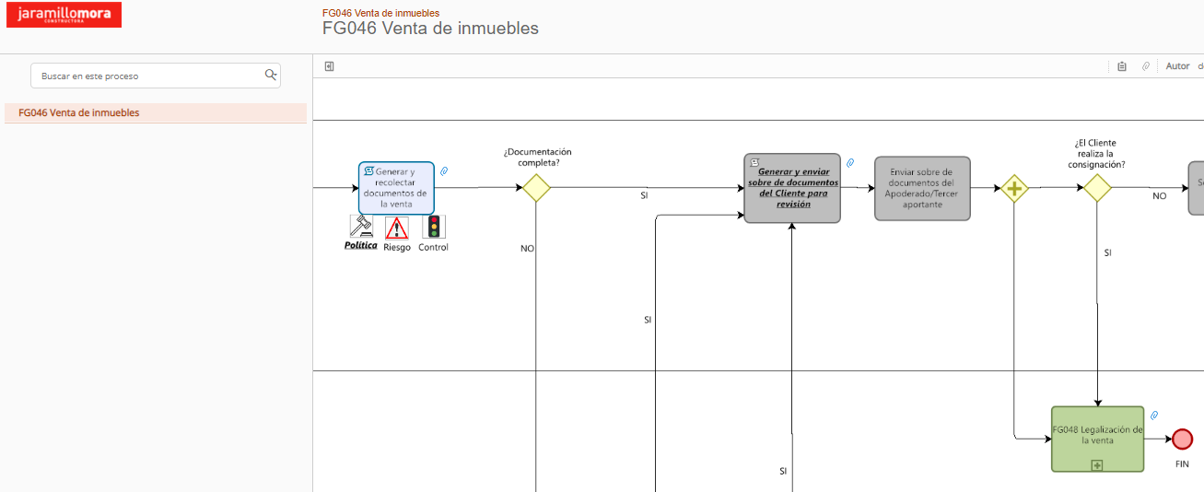

 |  |  | Conexión con otros flujogramas relacionados

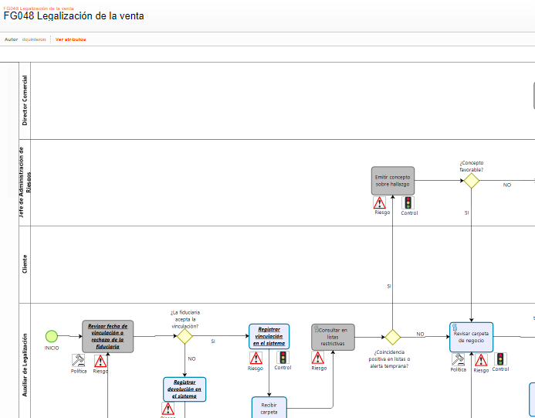
 |  | Actualización de la matriz de políticas

